Sheet1
由于图中为月频数据，所以在做处理计算时，已先将所有数据进行月频化，波动率、累计收益率、复合年化收益率数据结果均一致，但由于夏普及Calmar在数据频率上有些不同，计算方式可能存在不同，该两项指标我的计算方式如下： 夏普 = (monthly_returns.mean()*12 - rf )/(monthly_volatility* (12 ** 0.5)) （月频数据每月平均涨跌幅*12个月 - 无风险利率1.5%）/（年化后的标准差） 卡玛 = （monthly_returns.mean()*12/abs(max_drawdown(index_monthly_returns))） （月频数据每月平均涨跌幅*12个月/最大回撤） 具体计算步骤可参考hw1.ipynb

2005年1月1日至2019年1月31日各指标（图中指标） |  |  |  |  |  | 2005年1月1日至2021年12月31日各指标

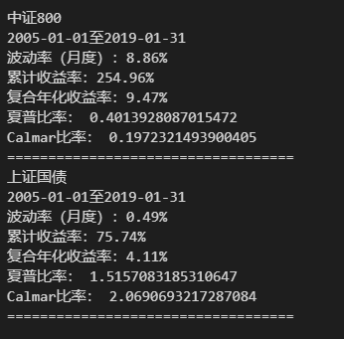
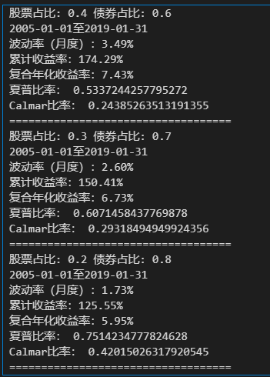
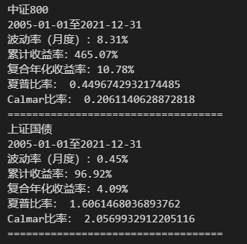
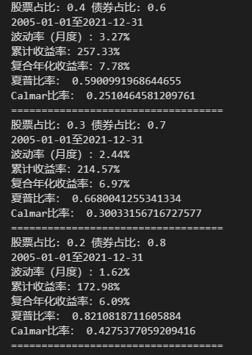

更新后的图表如下
 | 波动率 | 累计收益率 | 复合年化收益率 夏普比率 |  | calmar比率
中证800 | 8.31% | 465.07% | 10.78% | 0.45 | 0.21
上证国债 | 0.46% | 96.92% | 4.09% | 1.61 | 2.06
4股6债 | 3.27% | 257.33% | 7.78% | 0.59 | 0.25
3股7债 | 2.44% | 214.57% | 6.97% | 0.67 | 0.3
2股8债 | 1.62% | 172.985 | 6.09% | 0.82 | 0.43

